작업주소_모바일(안드로이드-구글)
시민공공디자인플랫폼 관리자페이지 테스트_http://39.113.9.190:8501/admin

 |  |  |  |  |  | 2026. 06. 05 기획부 박환수
일자 | No. | 요구사항 | 설명 | 가능 작동 상태 | 특이사항 | 답변 및 반영여부
2026.05.29 | 1 | 메인 | 홈 | 이상없음 |  | 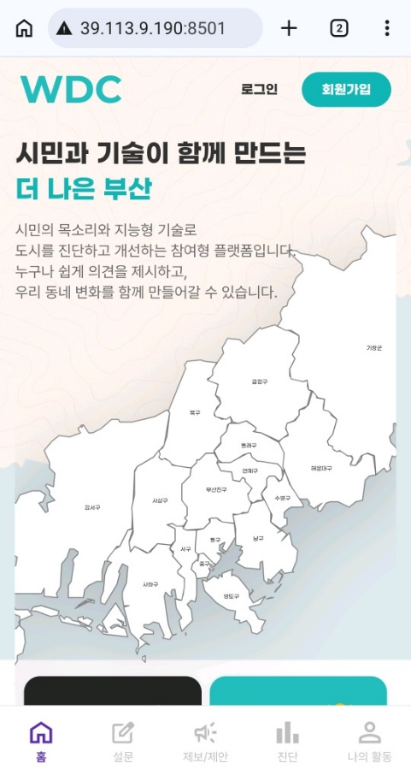 양쪽 끝 화면 잘림 있음.
 |  |  | 로그인/로그아웃 | 이상없음 |  | 이상없음 |  | h010 / po0912!!
 |  |  | 회원가입 | 이상없음 | 회원가입오류- unexpected end of JSON input | 이상없음 | 아이디찾기 - Faile to execute 'json' on 'Response'
 |  |  | 지도 클릭 | 이상없음 | 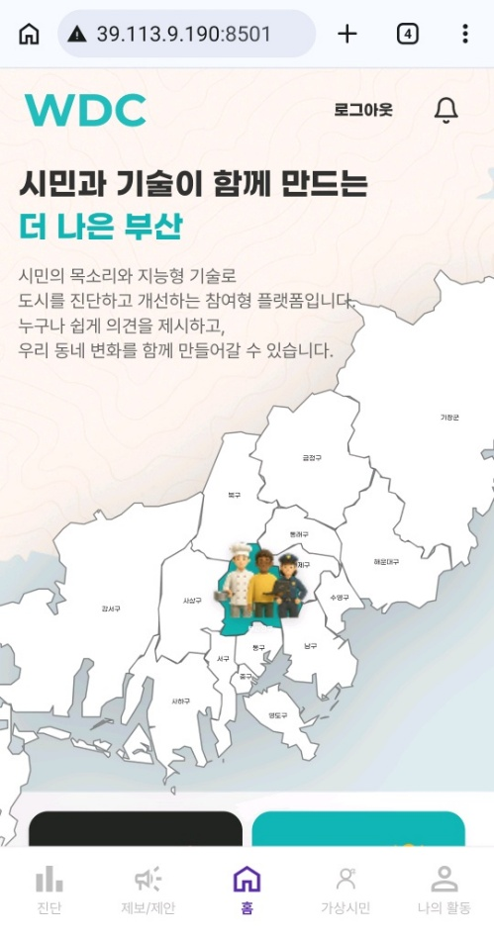 구 단위를 클릭하면 사람 세 명 이모티콘이 움직임, 누르기 전에는 부산진구에 있음, 지도클릭에는 이상이 없으나, 클릭해서 다른 반응이 없어 어떤 기능으로 제작된건지는 테스트해보지 못함. | 클릭하면 지도가 초록색으로 바뀌며 세 명 이모티콘이 뜸 | 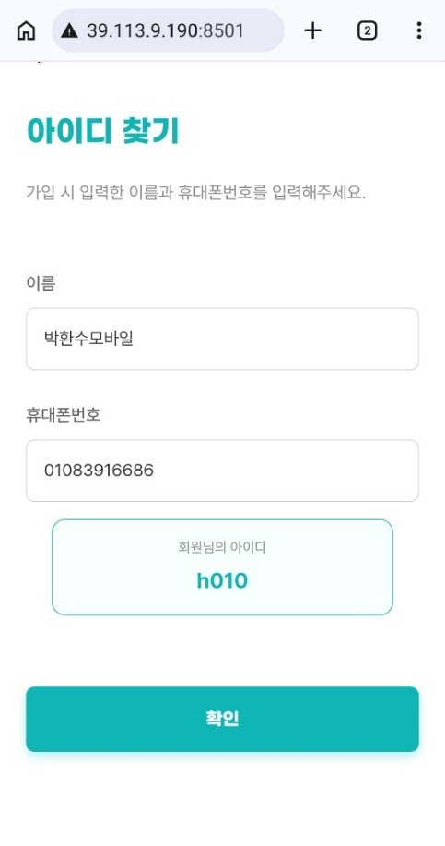 |  | 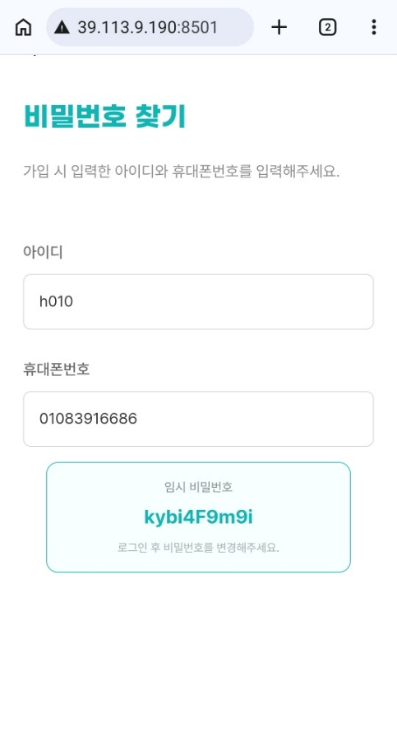
 |  |  | 제보하기 | 이상없음 | 하단의 제보/제안과 동일한 페이지로 이동함. | 이상없음
 |  |  | 제안하기 | 이상없음 | 하단의 제보/제안과 동일한 페이지로 이동함. | 로그인 해야만 사용 가능, 로그인 후 이상없음
 |  |  | 나의 활동 | 이상없음 | 하단의 나의 활동과 동일한 페이지로 이동함. | 로그인 해야만 사용 가능, 로그인 후 이상없음
 |  |  | 진단하기 | 이상없음 | 하단의 진단과 동일한 페이지로 이동함. | 이상없음
2026.06.05 | 2 | 설문 | 진행중인 설문 | 이상없음
 |  |  | 설문 선택 | 이상없음
 |  |  | 복사하기 | 이상없음 | 진행 중인 설문에서 복사하기를 진행하면 설문 제목과 기간이 뜨는데, 설문 도중에 복사하기를 누르면 링크 주소가 복사됨. | 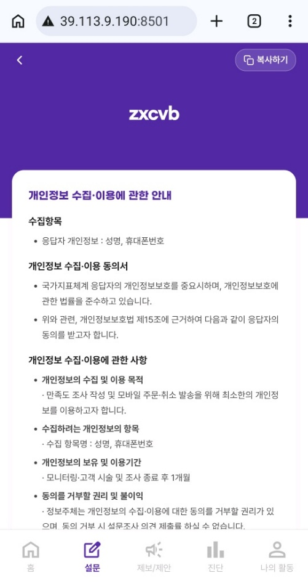
 |  |  | 설문 참여 | 이상없음
 |  |  | 설문결과 | 이상없음
 |  |  | 마감 | 이상없음
2026.05.29 | 2 | 진단 | 지역검색 | 모르겠음 | 검색이 되는건지, 안되는건지 정확한 판단이 어려움, 검색창에 입력도 되고, 아래 목록도 바뀌는데 무언가의 움직임이 없어 이게 된건지 아닌지 확인하기 어려움. | 하단에 순서가 바뀜. 아래에 진단 내용 따로 작성해둠. |  |  |  | 진단하기 로그인하고 해야하는거 아닌가요?
 |  |  | 카테고리 | 이상없음
 |  |  | 지도 선택 | 이상없음
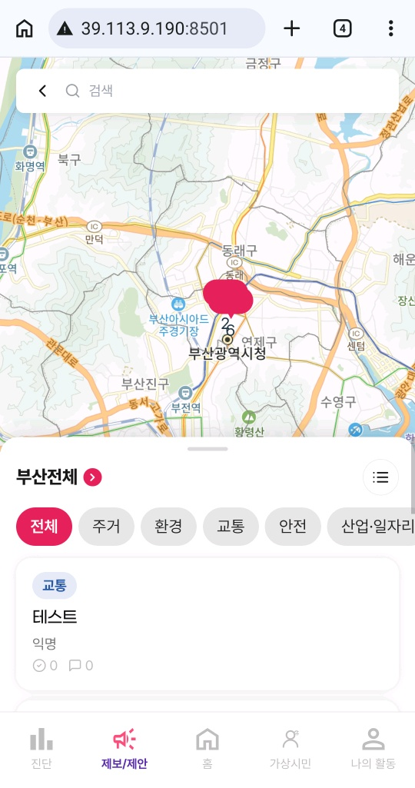
 |  |  | 목록 보기 | 이상없음 | 목록 선택해서 확인하는 페이지 내부에 시설물별 세부 정보, 구역별 세부정보, 인원별 세부정보는 클릭이 되지 않아서 확인 못함.
 |  |  | 진단하기 | 이상없음 | 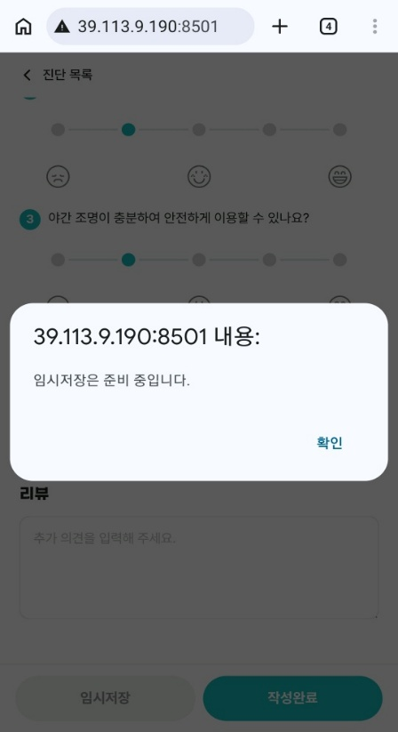 진단하기 버튼을 누르기 위해 지도를 움직이는 방식이 다소 어려움, 진단하기 내부 작성 내용 이상없음, 임시저장 버튼은 준비 중이라는 팝업 안내가 발생, 진단하기 제출 후 홈으로 이동까지 이상없음. |  | 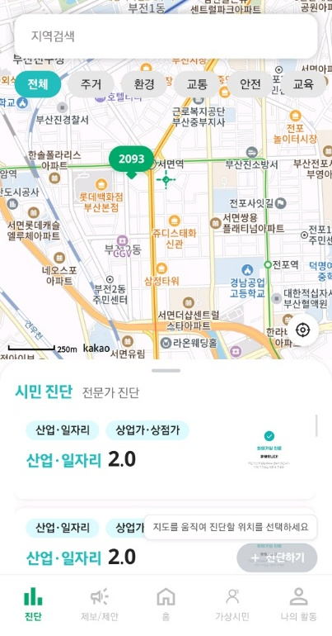
2026.05.29 | 3 | 제보/제안 -제보하기 | 검색 | 이상없음 | 항목을 검색하는 부분인 것을 표시해주면 더 좋을 것 같음, 처음에는 지도를 검색하는 줄 알고, 주소로 검색했다가 반응이 없어 공원, 쓰레기통 등과 같은 항목으로 검색하니 적용됨. | 이상없음 |  |  | 사진 -카메라 선택 방법 ? 사진등록 업로드 실패(안됨) | 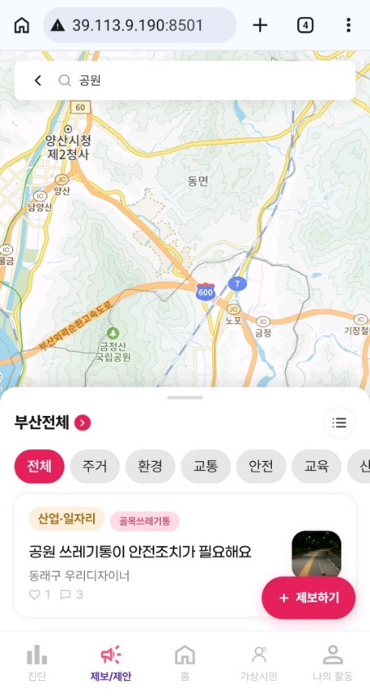
 |  |  | 지도 클릭 | 이상없음 | 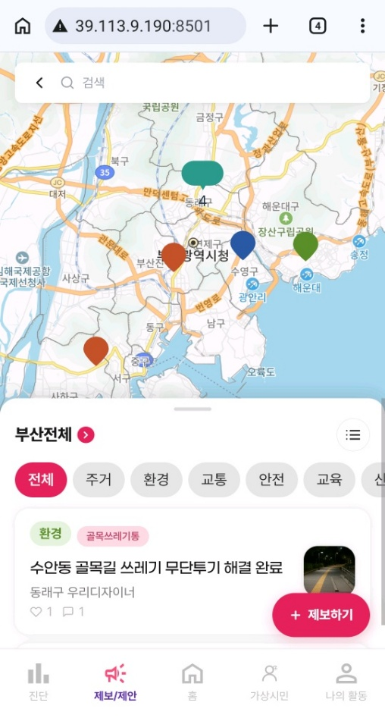 클릭에는 이상이 없으나, 색이 다른 말풍선만 계속 떠있어서 해당 말풍선이 어떤 것을 의미하는지 알 수 없음. 말풍선을 누르면 해당 목록이 뜨긴 함. | 말풍선 누르면 제보 목록이 뜸. |  |  | 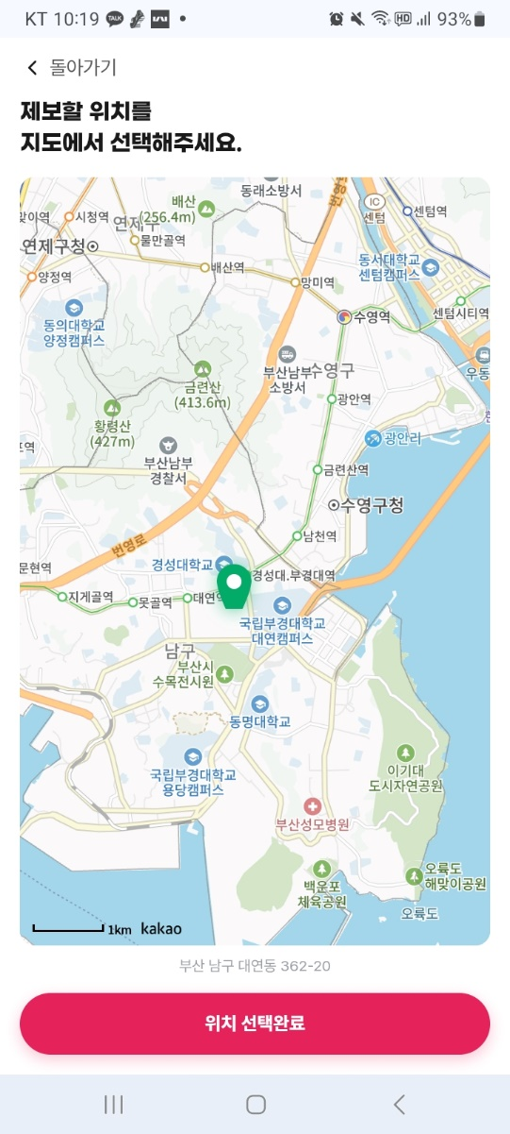 지도클릭 핀이 잘려보임
 |  |  | 부산 지역 클릭 | 이상없음 | 각 구별로 선택되어 항목이 뜨는 것 같기는 하나, 목록에서 해당 구에 등록된 제보가 보이지는 않음. | 이상없음
 |  |  | 목록 보기 | 이상없음 |  | 이상없음
 |  |  | 카테고리 | 이상없음 |  | 이상없음
 |  |  | 목록 전체 보기 / 지도보기 | 이상없음 |  | 이상없음
 |  |  | 댓글 입력 | 이상없음 | 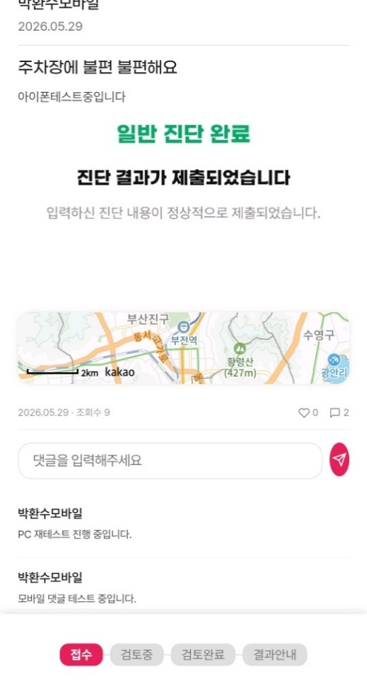 | 기능 이상없음, 댓글 작성할 때 누르는 버튼이 깨짐.
 |  |  | 하트 누르기 | 이상없음 |  | 이상없음
 |  |  | 제보하기 | 이상없음 |  | 이상없음. 제보할 때, 불편을 누르면 불편 불편해요 라고 뜸. | 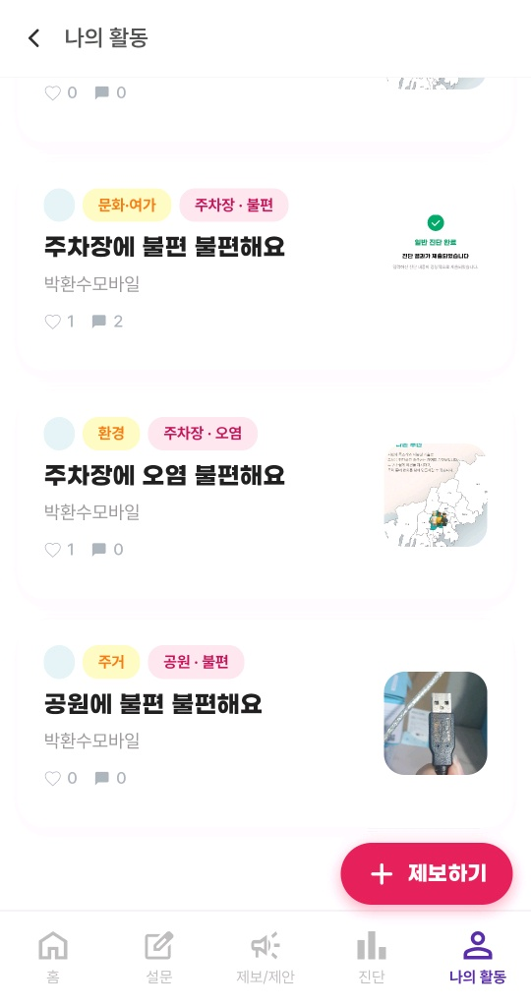
 |  |  | 나의 제보 보기 | 이상없음 | 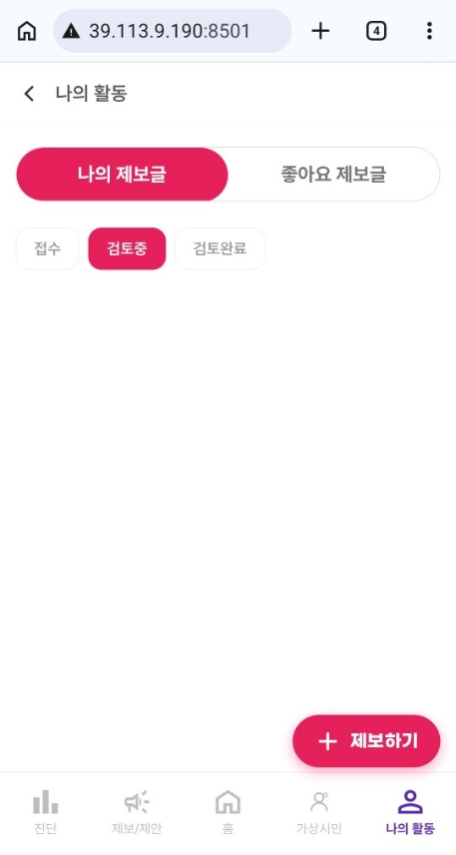 제보 제출 완료 후 나의 제보 보기와 다른 제보 보기 항목이 떠서 클릭해보았으나, 나의 활동에 나의 제보글 페이지로 이동하는데, 페이지 이동에는 이상이 없으나 제출한 제보 목록이 뜨지 않음. | 이상없음
 |  |  | 다른 제보 보기 | 이상없음 | 제보/제안의 제보하기 첫 페이지로 이동하여 목록보는 페이지가 보임. | 이상없음
2026.05.29 | 4 | 제보/제안 -제안하기 | 검색 | 반응없음 | 주소나 항목을 검색하였으나 검색이 되지 않음. | 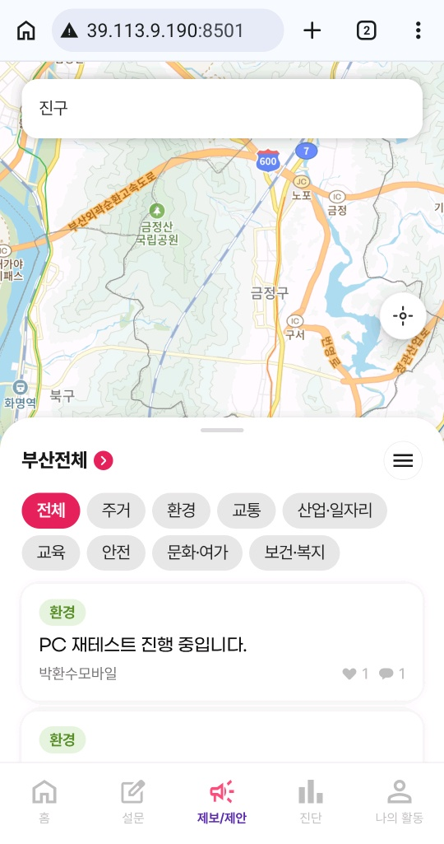 주소나 항목 모두 입력해보았으나, 검색이 진행되지 않음. | 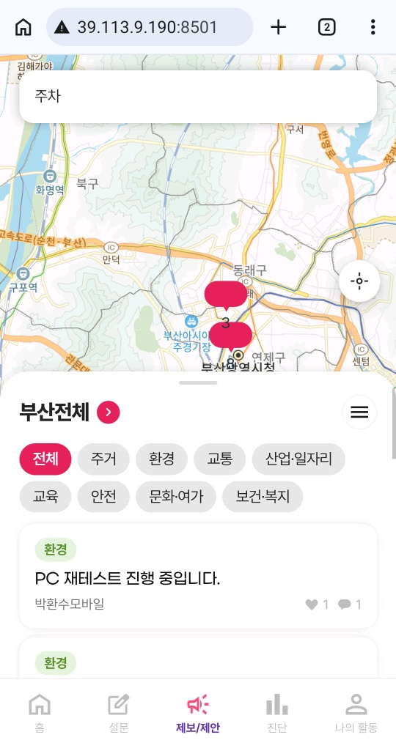
 |  |  | 지도 클릭 | 이상없음 | 클릭에는 이상이 없으나, 동일한 색의 말풍선만 계속 떠있어서 해당 말풍선이 어떤 것을 의미하는지 알 수 없음. 말풍선을 누르면 해당 목록이 뜨긴 함. | 이상없음 현재 위치 버튼을 누르면 현위치를 가져올 수 없습니다. 위치 권한을 확인해주세요. 안내 팝업창이 뜸, 테스트 중인 기기 설정이 문제인지, 기능의 문제인지 확인 필요 | 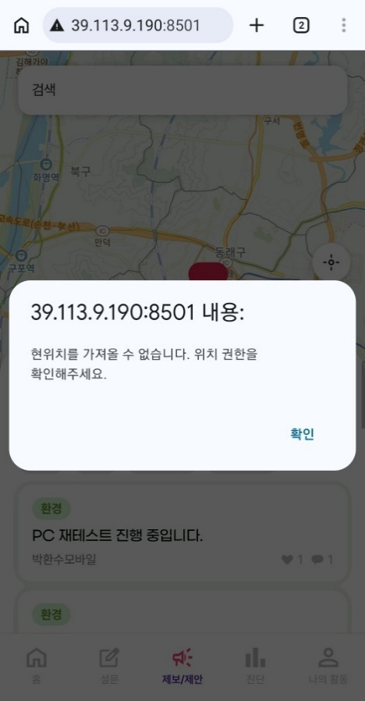
 |  |  | 부산 지역 클릭 | 이상없음 | 각 구별로 선택되어 항목이 뜨는 것 같기는 하나, 목록에서 해당 구에 등록된 제안이 보이지 않음. | 이상없음
 |  |  | 목록 보기 | 이상없음 |  | 이상없음
 |  |  | 카테고리 | 이상없음 |  | 이상없음
 |  |  | 댓글 입력 | 이상없음 |  | 이상없음 댓글 입력하는 버튼이 깨짐.
 |  |  | 투표하기 | 이상없음 | 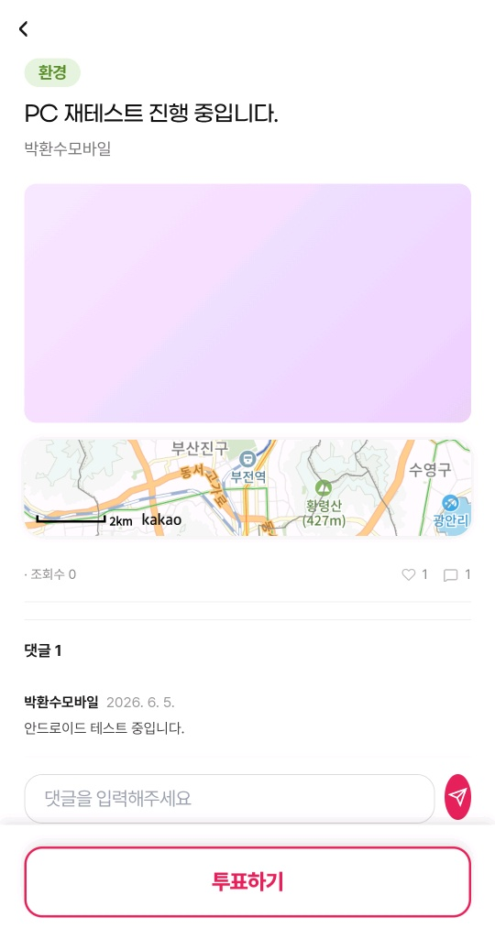 | 이상없음 투표하기를 누르면 투표 완료가 되면서 하트 숫자가 올라가는데, 투표 완료가 계속 표기되는 것이 아니라서, 목록으로 들어갔다가 투표하기를 한 번 더 누르게 되면 이미 했던 투표가 지워짐. 목록에서 이미 투표한 내역은 계속 투표 완료로 뜨면 헷갈리지 않을 것 같음. | 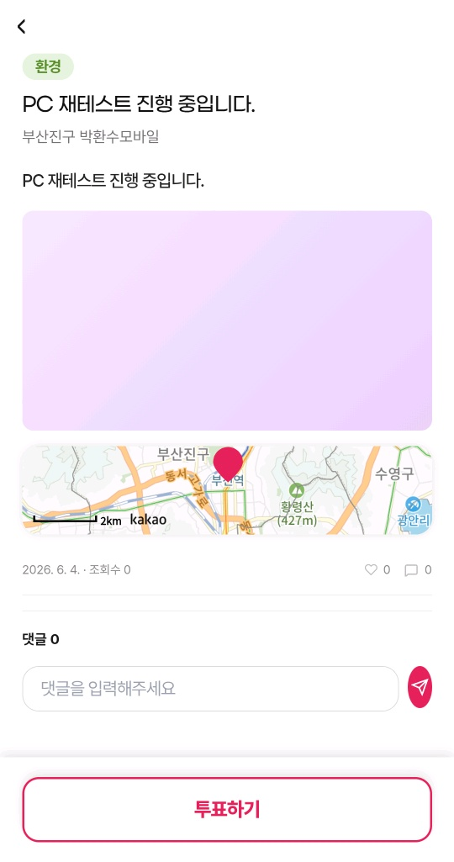
 |  |  | 목록 전체 보기 / 지도보기 | 이상없음 |  | 이상없음
 |  |  | 제안하기 | 이상없음 | 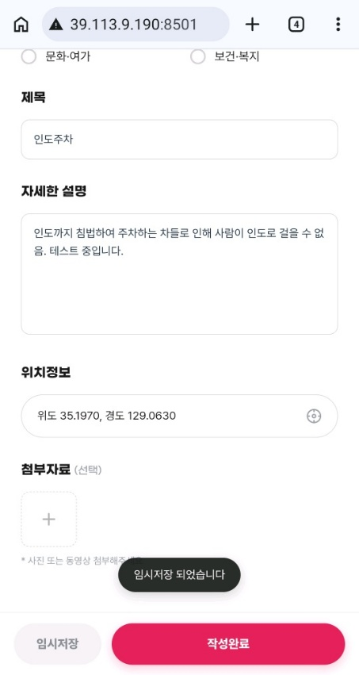 위치정보에서 위치를 설정하고 나면 위치 정보가 위도와 경도로 뜸, 임시저장 가능함, 제안 제출에는 이상없음. | 이상없음
 |  |  | 나의 제안 보기 | 이상없음 | 나의 제안글과 투표한 제안 항목이 뜨고 제출한 제안과 투표한 제안이 항목을 모두 확인 가능함. | 이상없음
 |  |  | 다른 제안 보기 | 이상없음 | 제보/제안에서 전체 목록을 보는 페이지로 이동함. | 이상없음
2026.06.05 | 5 | 진단 | 지역 검색 | 선택한 지역 반영 안됨. | 부산진구 클릭했으나, 아래 진단 목록에 부산진구 목록이 뜨지 않음. | 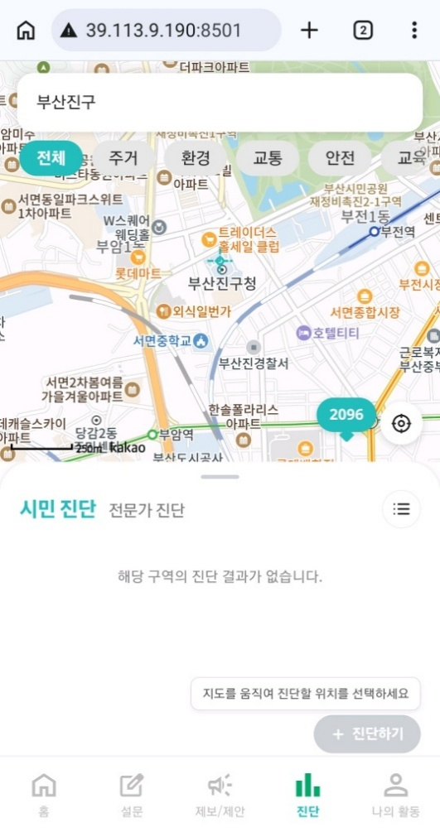
 |  |  | 카테고리 | 이상없음
 |  |  | 지도 선택 | 이상없음
 |  |  | 목록 보기 | 기능 이상 | 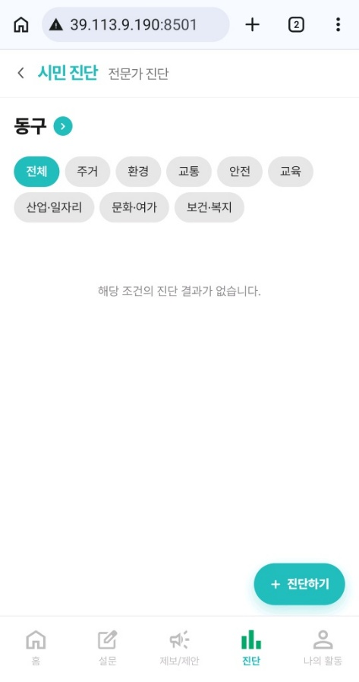 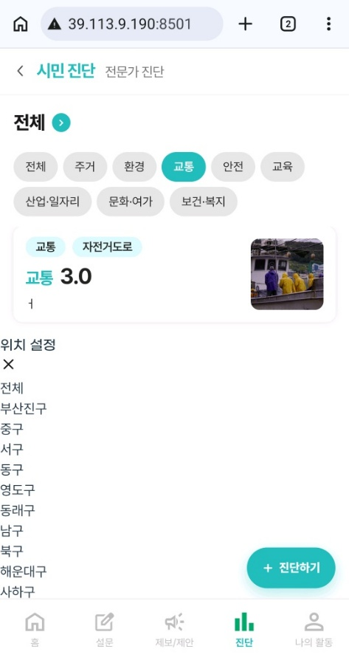 목록 보기로 목록 탭을 전체로 열면 자동으로 수영구가 배치되어 있음, 지역 선택 클릭하면 이미지와 같이 아래로 위치 설정 탭이 뜸, 해당 탭에서 선택하면 반영이 되긴함. 카테고리 선택 후 지역을 선택하려고 하는 경우에는 목록 밑으로 지역 선택 탭이 뜸.
 |  |  | 진단하기 | 이상없음 | 사진을 첨부하지 않으면 진단하기 작성 완료 버튼이 활성화되지 않음.
2026.05.29 | 5 | 가상시민 | 첫 페이지 | 이상없음 | 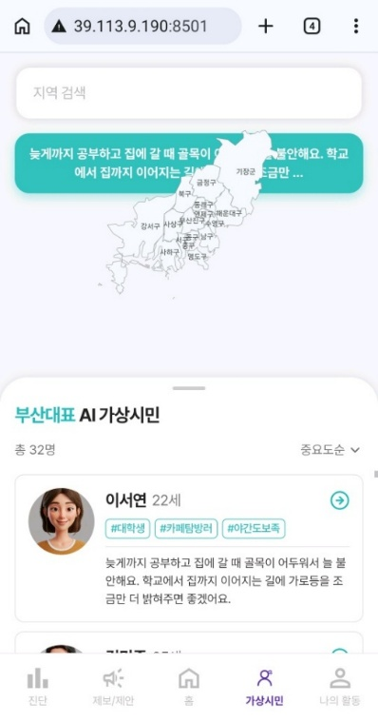 멘트와 지도가 겹쳐있음. | AI가상시민 탭이 사라짐.
 |  |  | 지역 검색 | 이상없음 | 검색한 지역에 해당하는 가상시민만 목록에서 확인 가능. 검색바의 엑스 표시를 누르면 전체로 돌아감.
 |  |  | 지도 클릭 | 이상없음 | 클릭한 지도에만 해당하는 가상시민만 목록에서 확인 가능
 |  |  | 목록 보기 | 이상없음 | 목록에서 가상시민을 클릭하면 가상시민에 대한 정보 확인 가능
 |  |  | 목록 카테고리 | 이상없음 | 중요도순과 나이순 선택가능
2026.05.29 | 6 | 나의 활동 | 나의 제보 현황 | 반응없음 | 나의 제보글, 접수, 검토중, 검토완료, 좋아요 제보글 모두 아무런 항목이 뜨지 않음. | 나의 제보글, 접수, 검토중, 검토완료, 좋아요제보글 모두 이상없음.
 |  |  | 나의 제보 현황 -제보하기 | 이상없음 | 제보/제안의 제보하기 첫 페이지로 넘어감. | 이상없음
 |  |  | 나의 제안 현황 | 이상없음 | 나의 제안글, 투표한 제안 모두 항목 확인 가능 | 나의 제안글, 투표한 제안 모두 이상없음.
 |  |  | 나의 진단 내역 | 반응없음 | 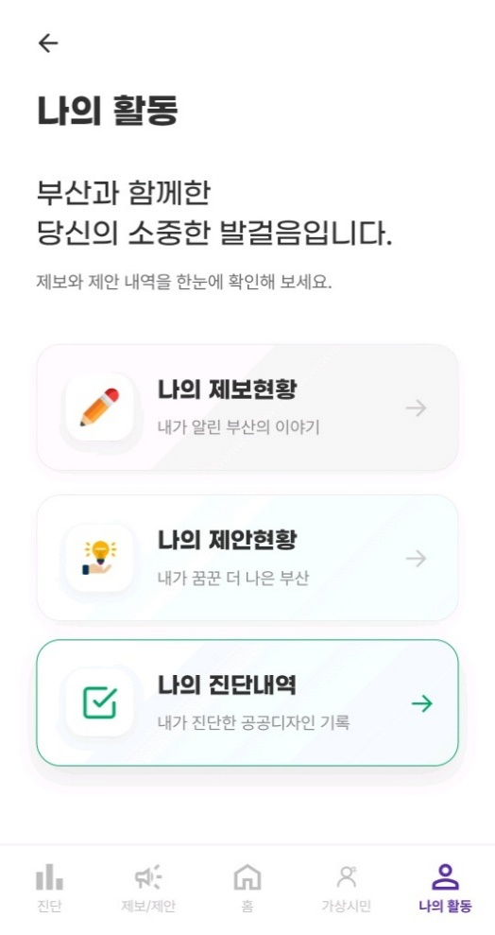 클릭한 듯한 표시는 뜨나, 페이지로 이동하지 않음. | 나의 진단 이상없음, 북마크 기능은 준비중이라고 뜸.
 |  |  | 뒤로 가기 | 이상없음 |  | 이상없음
2026.05.29 | 7 | 알림 | - | - | 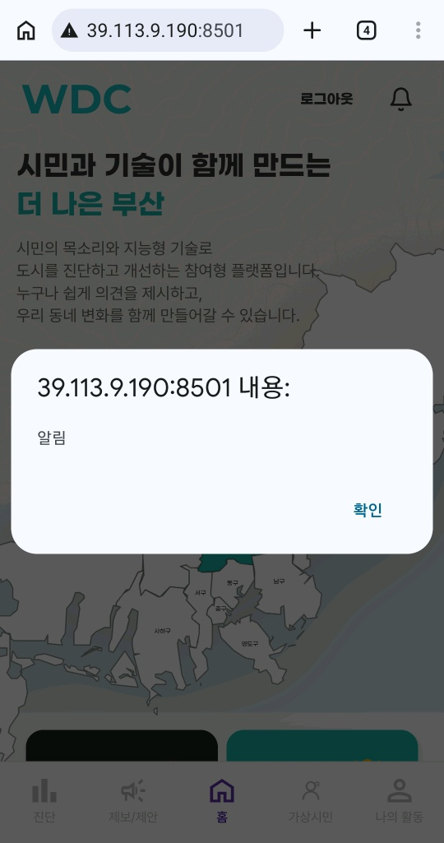 팝업 안내문만 뜸. | 이상없음 | 

작업주소_모바일(IOS-사파리)
시민공공디자인플랫폼 작업 주소 테스트_http://39.113.9.190:8501

 |  |  |  |  |  | 2026. 06. 05 기획부 박환수
일자 | No. | 요구사항 | 설명 | 가능 작동 상태 | 특이사항 | 답변 및 반영여부
2026.05.28 | 1 | 메인 | 홈 | 이상없음 |  | 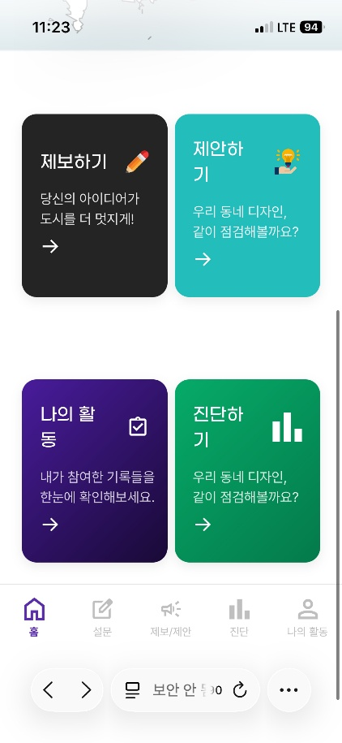 이상없음, 휴대폰 화면 크기에 따라 글씨가 조금씩 잘리는 것 같습니다.
 |  |  | 로그인/로그아웃 | 이상없음 |  | 이상없음
 |  |  | 회원가입 | 이상없음 |  | -
 |  |  | 지도 클릭 | 이상없음 | 구 단위를 클릭하면 사람 세 명 이모티콘이 움직임, 누르기 전에는 부산진구에 있음, 지도클릭에는 이상이 없으나, 클릭해서 다른 반응이 없어 무슨 기능으로 제작된건지는 알 수 없었음. | 클릭하면 지도가 초록색으로 바뀌며 세 명 이모티콘이 뜸
 |  |  | 제보하기 | 이상없음 | 하단의 제보/제안과 동일한 페이지로 이동함. | 이상없음
 |  |  | 제안하기 | 이상없음 | 하단의 제보/제안과 동일한 페이지로 이동함. | 로그인 해야만 사용 가능, 로그인 후 이상없음
 |  |  | 나의 활동 | 이상없음 | 하단의 나의 활동과 동일한 페이지로 이동함. | 로그인 해야만 사용 가능, 로그인 후 이상없음
 |  |  | 진단하기 | 이상없음 | 하단의 진단과 동일한 페이지로 이동함. | 이상없음
2026.06.05 | 2 | 설문 | 진행중인 설문 | 이상없음
 |  |  | 설문 선택 | 이상없음
 |  |  | 복사하기 | 이상없음 | 진행 중인 설문에서 복사하기를 진행하면 설문 제목과 기간이 뜨는데, 설문 도중에 복사하기를 누르면 링크 주소가 복사됨. | 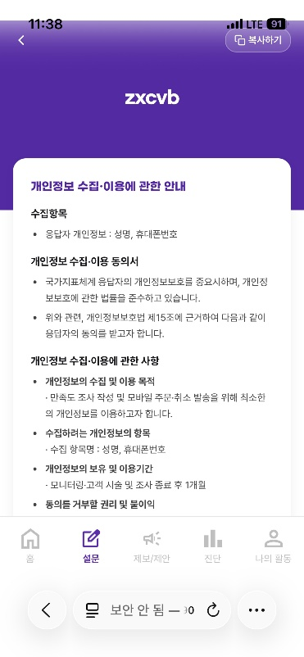 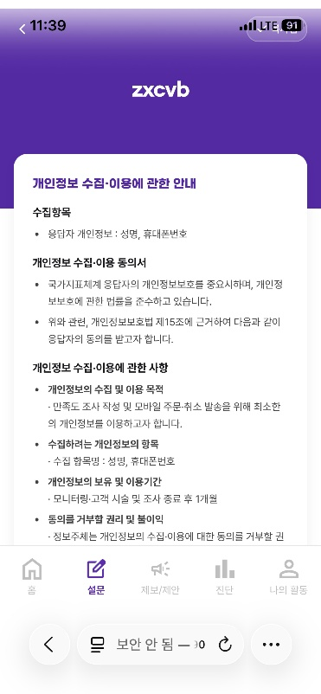
 |  |  | 설문 참여 | 이상없음
 |  |  | 설문결과 | 이상없음
 |  |  | 마감 | 이상없음 | 마감된 설문에 있는 항목이 설문 참여에도 있음, 해당 설문 참여도 가능함.
2026.05.28 | 2 | 진단 | 지역검색 | 모르겠음 | 검색이 되는건지, 안되는건지 정확한 판단이 어려움, 검색창에 입력도 되고, 아래 목록도 바뀌는데 무언가의 움직임이 없어 이게 된건지 아닌지 확인하기 어려움. | 하단에 순서가 바뀜. 아래에 진단 내용 따로 작성해둠.
 |  |  | 카테고리 | 이상없음
 |  |  | 지도 선택 | 이상없음
 |  |  | 목록 보기 | 이상없음 | 목록 선택해서 확인하는 페이지 내부에 시설물별 세부 정보, 구역별 세부정보, 인원별 세부정보는 클릭이 되지 않아서 확인 못함.
 |  |  | 진단하기 | 이상없음 | 진단하기 버튼을 누르기 위해 지도를 움직이는 방식이 다소 어려움, 진단하기 내부 작성 내용 이상없음, 임시저장 버튼은 준비 중이라는 팝업 안내가 발생, 진단하기 제출 후 홈으로 이동까지 이상없음.
2026.05.28 | 3 | 제보/제안 -제보하기 | 검색 | 이상없음 | 항목을 검색하는 부분인 것을 표시해주면 더 좋을 것 같음, 처음에는 지도를 검색하는 줄 알고, 주소로 검색했다가 반응이 없어 공원, 쓰레기통 등과 같은 항목으로 검색하니 적용됨. | 이상없음
 |  |  | 지도 클릭 | 이상없음 | 클릭에는 이상이 없으나, 색이 다른 말풍선만 계속 떠있어서 해당 말풍선이 어떤 것을 의미하는지 알 수 없음. 말풍선을 누르면 해당 목록이 뜨긴 함. | 이상없음
 |  |  | 부산 지역 클릭 | 이상없음 | 각 구별로 선택되어 항목이 뜨는 것 같기는 하나, 목록에서 해당 구에 등록된 제보가 보이지는 않음. | 이상없음
 |  |  | 목록 보기 | 이상없음 |  | 이상없음
 |  |  | 카테고리 | 이상없음 |  | 이상없음
 |  |  | 목록 전체 보기 / 지도보기 | 이상없음 |  | 이상없음
 |  |  | 댓글 입력 | 이상없음 |  | 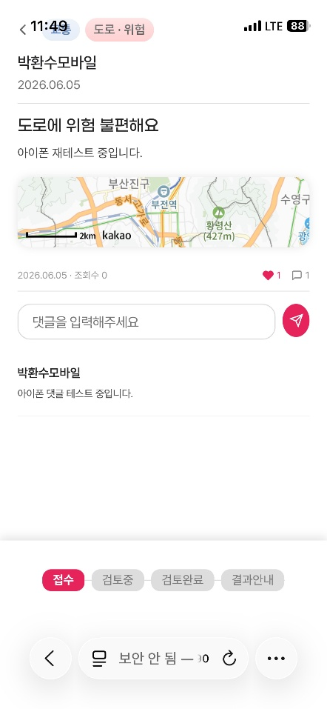 이상없음. 댓글 작성 버튼 깨짐.
 |  |  | 하트 누르기 | 이상없음 |  | 이상없음
 |  |  | 제보하기 | 이상없음 |  | 이상없음
 |  |  | 나의 제보 보기 | 이상없음 | 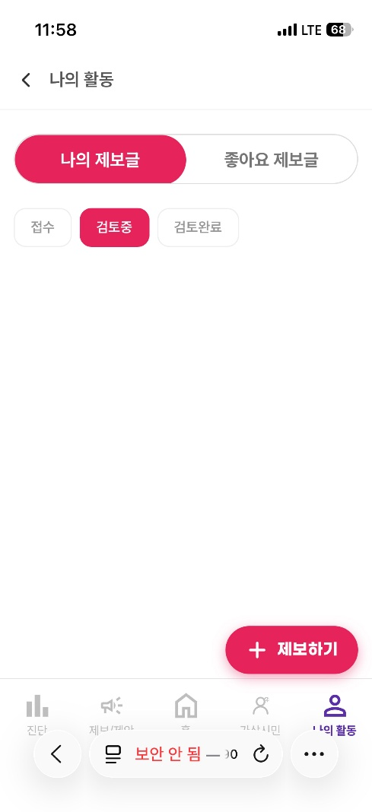 제보 제출 완료 후 나의 제보 보기와 다른 제보 보기 항목이 떠서 클릭해보았으나, 나의 활동에 나의 제보글 페이지로 이동하는데, 페이지 이동에는 이상이 없으나 제출한 제보 목록이 뜨지 않음. | 이상없음
 |  |  | 다른 제보 보기 | 이상없음 | 제보/제안의 제보하기 첫 페이지로 이동하여 목록보는 페이지가 보임. | 이상없음
2026.05.28 | 4 | 제보/제안 -제안하기 | 검색 | 이상없음 |  | 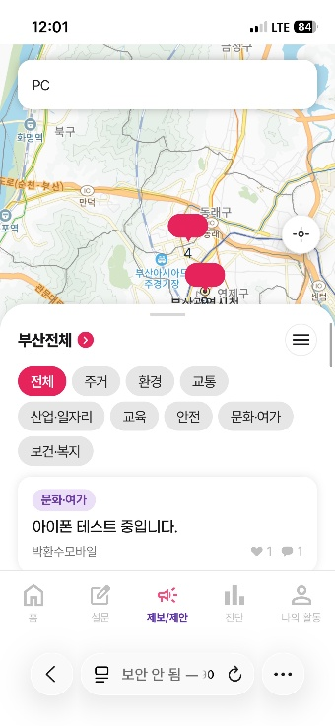 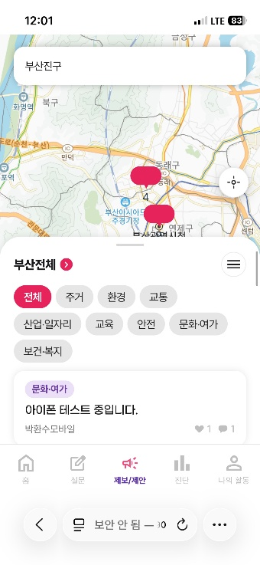 검색 안됨.
 |  |  | 지도 클릭 | 이상없음 | 클릭에는 이상이 없으나, 동일한 색의 말풍선만 계속 떠있어서 해당 말풍선이 어떤 것을 의미하는지 알 수 없음. 말풍선을 누르면 해당 목록이 뜨긴 함. | 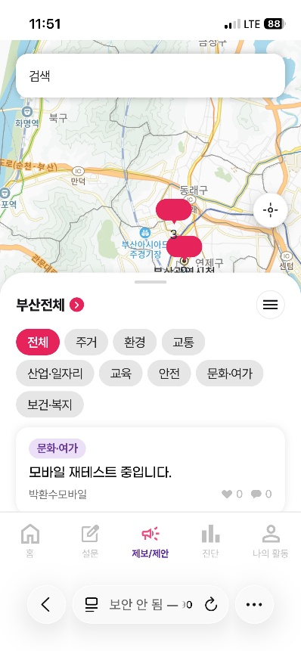 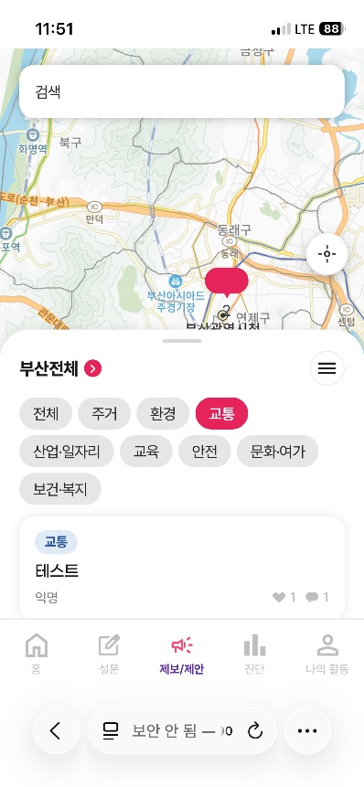 이상없음, 숫자 정렬이 안맞음.
 |  |  | 부산 지역 클릭 | 이상없음 | 각 구별로 선택되어 항목이 뜨는 것 같기는 하나, 목록에서 해당 구에 등록된 제안이 보이지 않음. | 이상없음
 |  |  | 목록 보기 | 이상없음 |  | 이상없음
 |  |  | 카테고리 | 이상없음 |  | 이상없음
 |  |  | 댓글 입력 | 이상없음 |  | 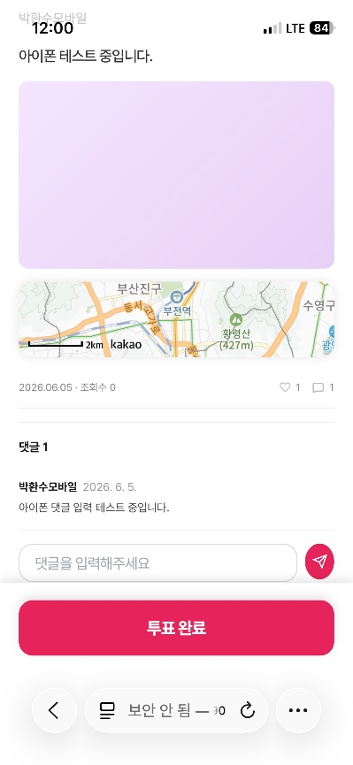 이상없음, 댓글 입력 버튼이 깨짐.
 |  |  | 투표하기 | 이상없음 |  | 이상없음
 |  |  | 목록 전체 보기 / 지도보기 | 이상없음 |  | 이상없음
 |  |  | 제안하기 | 이상없음 | 위치정보에서 위치를 설정하고 나면 위치 정보가 위도와 경도로 뜸, 임시저장 가능함, 제안 제출에는 이상없음. | 이상없음
 |  |  | 나의 제안 보기 | 이상없음 | 나의 제안글과 투표한 제안 항목이 뜨고 제출한 제안과 투표한 제안이 항목을 모두 확인 가능함. | 이상없음
 |  |  | 다른 제안 보기 | 이상없음 | 제보/제안에서 전체 목록을 보는 페이지로 이동함. | 이상없음
2026.06.05 | 5 | 진단 | 지역 검색 | 선택한 지역 반영 안됨. | 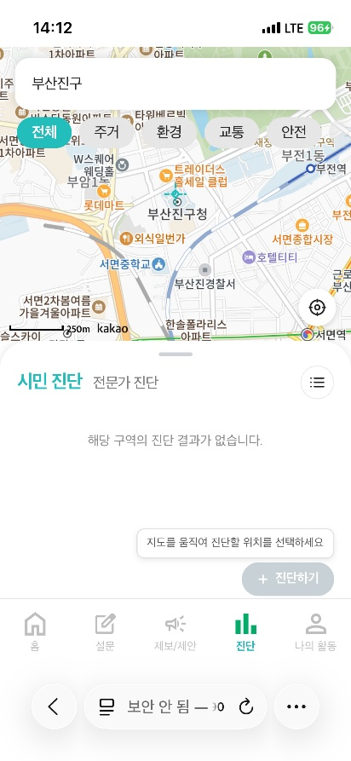 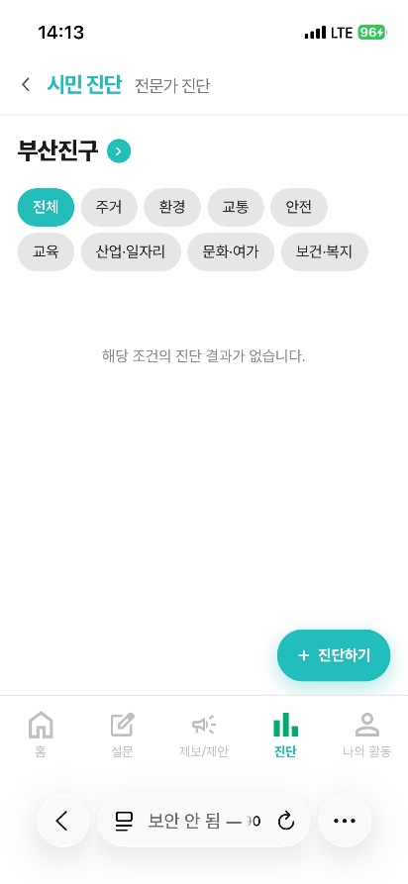 부산진구 클릭했으나, 아래 진단 목록에 부산진구 목록이 뜨지 않음.
 |  |  | 카테고리 | 이상없음
 |  |  | 지도 선택 | 이상없음
 |  |  | 목록 보기 | 기능 이상 | 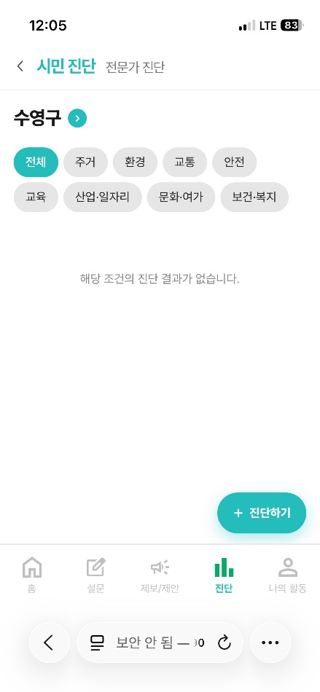 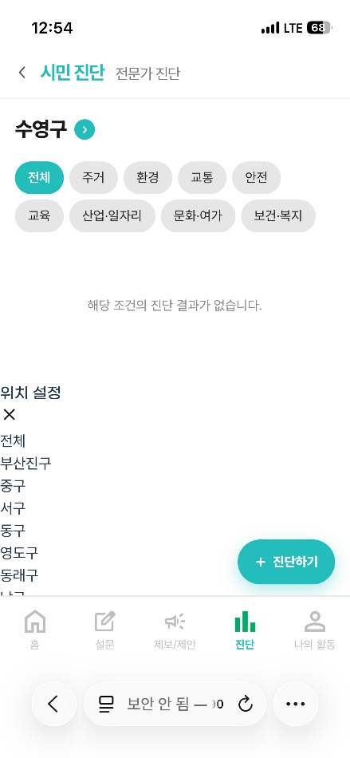 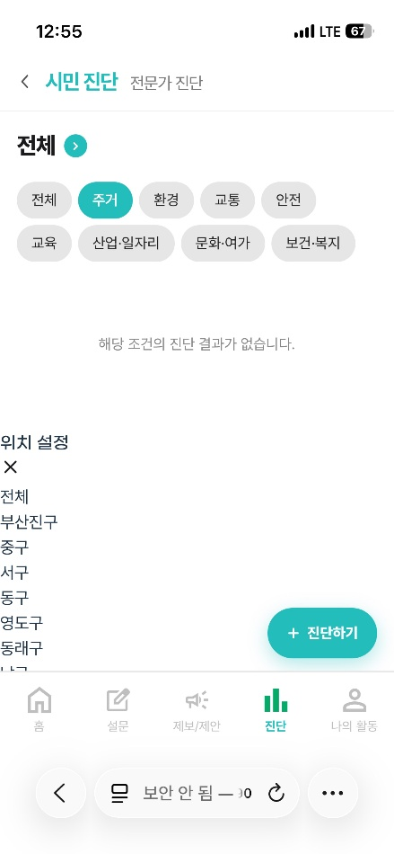 목록 보기로 목록 탭을 전체로 열면 자동으로 수영구가 배치되어 있음, 지역 선택 클릭하면 이미지와 같이 아래로 위치 설정 탭이 뜸, 해당 탭에서 선택하면 반영이 되긴함. 카테고리 선택 후 지역을 선택하려고 하는 경우에는 목록 밑으로 지역 선택 탭이 뜸.
 |  |  | 진단하기 | 이상없음 | 사진을 첨부하지 않으면 진단하기 작성 완료 버튼이 활성화되지 않음.
2026.05.29 | 5 | 가상시민 | 첫 페이지 | 이상없음 | 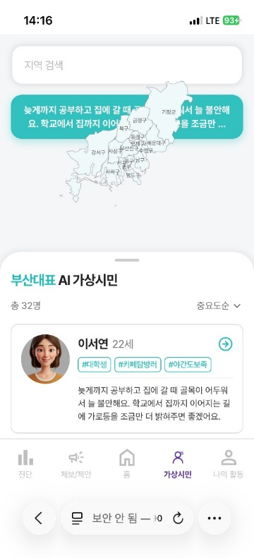 멘트와 지도가 겹쳐있음. | AI가상시민 탭이 사라짐.
 |  |  | 지역 검색 | 이상없음 | 검색한 지역에 해당하는 가상시민만 목록에서 확인 가능. 검색바의 엑스 표시를 누르면 전체로 돌아감.
 |  |  | 지도 클릭 | 이상없음 | 클릭한 지도에만 해당하는 가상시민만 목록에서 확인 가능
 |  |  | 목록 보기 | 이상없음 | 목록에서 가상시민을 클릭하면 가상시민에 대한 정보 확인 가능
 |  |  | 목록 카테고리 | 이상없음 | 중요도순과 나이순 선택가능
2026.05.29 | 6 | 나의 활동 | 나의 제보 현황 | 반응없음 | 나의 제보글, 접수, 검토중, 검토완료, 좋아요 제보글 모두 아무런 항목이 뜨지 않음. | 이상없음
 |  |  | 나의 제보 현황 -제보하기 | 이상없음 | 제보/제안의 제보하기 첫 페이지로 넘어감. | 이상없음
 |  |  | 나의 제안 현황 | 이상없음 | 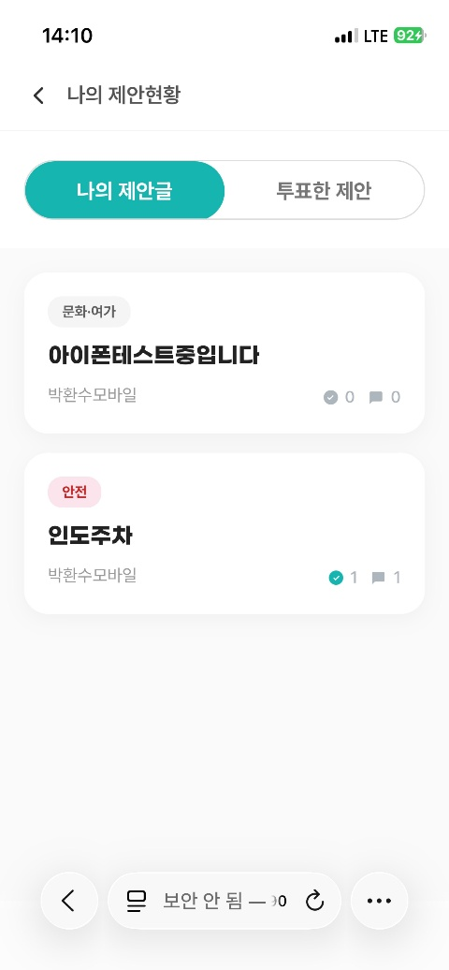 나의 제안글, 투표한 제안 모두 항목 확인 가능 | 이상없음
 |  |  | 나의 진단 내역 | 반응없음 | 클릭한 듯한 표시는 뜨나, 페이지로 이동하지 않음. | 이상없음
 |  |  | 뒤로 가기 | 이상없음 |  | 이상없음
2026.05.29 | 7 | 알림 | - | - | 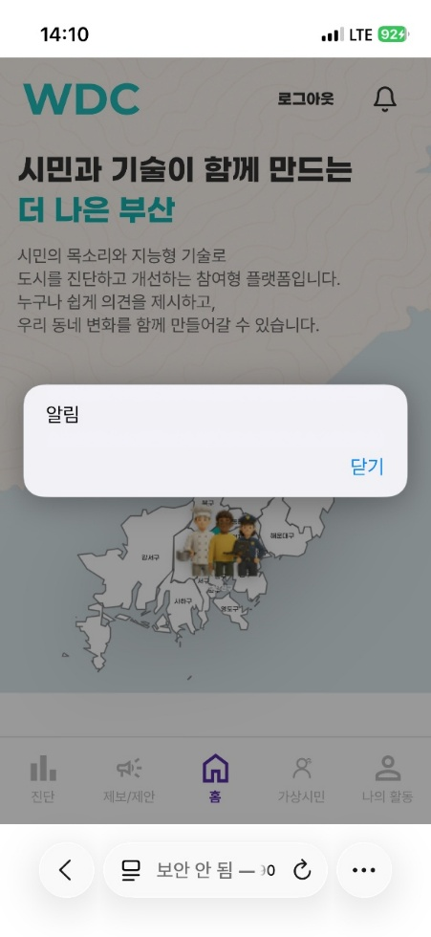 팝업 안내문만 뜸. |  이상없음

오류사항 모음_26.06.10
시민공공디자인플랫폼 오류사항 모음_http://39.113.9.190:8501/admin

 |  |  |  |  |  | 2026. 06. 10 기획부 박환수
일자 | No. | 요구사항 | 설명 | 가능 작동 상태 | 특이사항 | 답변 및 반영여부
2026.06.10 | 1 | 메인 | 홈 | 안드로이드 양쪽 끝 화면 잘림 있음. IOS 글씨 잘림 있음. |  |  |  | h010 / po0912!!
2026.06.10 | 2 | 설문 | 복사하기 | 진행 중인 설문에서 복사하기를 진행하면 설문 제목과 기간이 뜨는데, 설문 도중에 복사하기를 누르면 링크 주소가 복사됨.
2026.06.10 | 3 | 제보/제안 -제보하기 | 댓글 입력 | 기능 이상없음, 댓글 작성할 때 누르는 버튼이 깨짐.
 |  |  | 제보하기 | 기능 이상없음. 제보할 때, 불편을 누르면 불편 불편해요 라고 뜸.
2026.06.10 | 4 | 제보/제안 -제안하기 | 검색 | 반응없음 | 주소나 항목 모두 입력해보았으나, 검색이 진행되지 않음.
 |  |  | 지도 클릭 | 이상없음 1. 지도의 말풍선과 숫자가 깨져있음. (안드로이드, IOS 동일 현상) 2. 현재 위치 버튼을 누르면 현위치를 가져올 수 없습니다. 위치 권한을 확인해주세요. 안내 팝업창이 뜸, 테스트 중인 기기 설정이 문제인지, 기능의 문제인지 확인 필요
 |  |  | 댓글 입력 | 기능 이상없음 댓글 입력하는 버튼이 깨짐.
 |  |  | 투표하기 | 기능 이상없음 투표하기를 누르면 투표 완료가 되면서 하트 숫자가 올라가는데, 투표 완료가 계속 표기되는 것이 아니라서, 목록으로 들어갔다가 투표하기를 한 번 더 누르게 되면 이미 했던 투표가 지워짐. 목록에서 이미 투표한 내역은 계속 투표 완료로 뜨면 헷갈리지 않을 것 같음. -IOS는 투표 완료 버튼이 눌러져 있음.
2026.06.10 | 5 | 진단 | 지역 검색 | 선택한 지역 반영 안됨. | 부산진구 클릭했으나, 아래 진단 목록에 부산진구 목록이 뜨지 않음.
 |  |  | 목록 보기 | 기능 이상 | 목록 보기로 목록 탭을 전체로 열면 자동으로 수영구가 배치되어 있음, 지역 선택 클릭하면 이미지와 같이 아래로 위치 설정 탭이 뜸, 해당 탭에서 선택하면 반영이 되긴함. 카테고리 선택 후 지역을 선택하려고 하는 경우에는 목록 밑으로 지역 선택 탭이 뜸. |  | 
 |  |  | 진단하기 | 이상없음 | 사진을 첨부하지 않으면 진단하기 작성 완료 버튼이 활성화되지 않음. 카메라 촬영 및 이미지 첨부 모두 이상없음.
2026.06.10 | 5 | 가상시민 | AI가상시민 탭이 사라짐.
2026.06.10 | 6 | 나의 활동 | 나의 진단 내역 | 나의 진단 이상없음, 북마크 기능은 준비중이라고 뜸. | 